상품제안서
라비나퍼스트 대용량 손소독제 500ml | 상품코드: S15468

 |  |  |  |  |  |  | 02-713-8555 | www.synergygift.co.kr
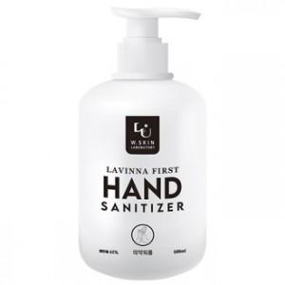

【상세/제작정보】

【인쇄/포장옵션】 | / 포장불가능

【공급단가】 | 수량 | 100~ | 300~ | 500~ | 1,000~ | 2,000~
*VAT별도 | 단가 | 4,410원 | 4,250원 | 4,090원 | 3,920원 | 3,820원

【상품 URL】 | https://www.synergygift.co.kr:443/src/goods_detail.php?gdno=15939

